Sheet1
Scene No. | 1
Quest Title | 熟悉的味道
Quest Log | 在方舟花园南打怪得到5个绿风果
Map No. | 68
 | 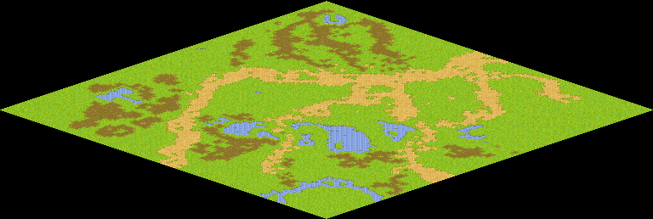
NPC No.
Condition
Dialog
Select
Result | 1:Scene-002

ScriptFile | Qlog-0021-001.scr

